様式1_1
様式1－１
 |  |  |  |  |  |  |  |  |  |  |  | ※白色は入力箇所 |  |  |  |  |  |  |  | ※水色は自動表示設定
 |  |  |  |  |  |  |  |  |  |  |  | ※白色セルは入力したら「グレー」になります。
令和８年度 舞台芸術等総合支援事業（学校巡回公演）
第１希望から第３希望まで御選択いただけない場合、採択の可能性が低くなる場合がありますので、十分御留意ください。
実施希望調書

1．実施を希望する企画名（公演団体名）又は分野のいずれかを第1希望から第3希望までプルダウンにて選択し応募してください。
※事業専用ウェブサイト掲出の各団体の出演希望調書等における実施内容や条件等を必ずお読みいただいたうえで御選択ください。
https://www.kodomogeijutsu.go.jp/r8/junkai.html

 |  |  |  |  |  |  |  |  |  | ブロック | 都道府県 ID
都道府県 政令指定都市名 |  |  |  |  |  |  |  |  |  |  |  |  |  | ※「都道府県・政令指定都市」→「実施団体名」の順で選択してください。 種目は自動で表示されます。

第１ 希望 |  | 種目 |  |  |  |  |  | 企画ID |  |  |  |  |  | 本公演・メインプログラム 鑑賞人数上限（目安） |  |  |  |  |  |  | 実施可能時期
 |  | 実施団体名

学校コード
13桁の学校コードを半角英数字で入力します。
※下のアイコンを押下すると、学校コード検索URLへ移動します。
自動的に移り変わらない場合は
「https://edu-data.jp/」を入力して検索してください。
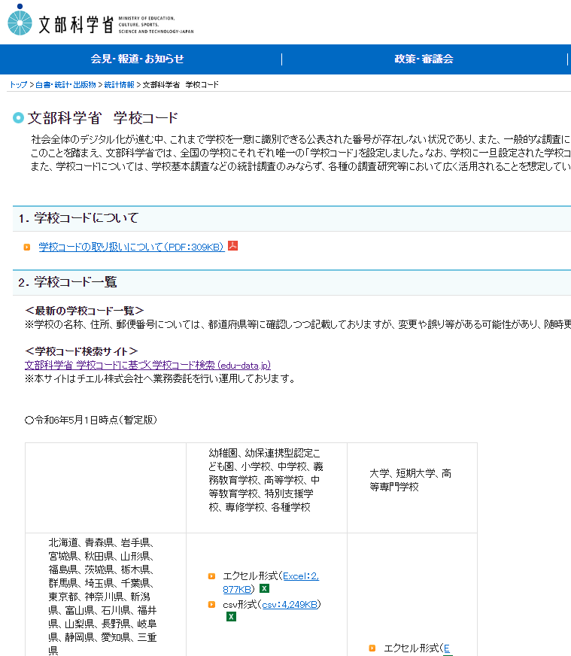
第２ 希望 |  | 種目 |  |  |  |  |  | 企画ID |  |  |  |  |  | 本公演・メインプログラム 鑑賞人数上限（目安） |  |  |  |  |  |  | 実施可能時期
 |  | 実施団体名

第３ 希望 |  | 種目 |  |  |  |  |  | 企画ID |  |  |  |  |  | 本公演・メインプログラム 鑑賞人数上限（目安） |  |  |  |  |  |  | 実施可能時期
 |  | 実施団体名

２.応募校の情報
学校名 |  |  |  |  |  |  |  |  | 学校コード （13桁） |  |  |  |  |  |  |  |  | 担当者名
学校コード検索URL
https://edu-data.jp/
※１ 学校コードの確認方法について（PDF）
※２ データ取得後、13桁の学校コードを確認します。確認の仕方は※１のデータにてご確認ください。
「実施校所在地の地域状況」について、該当するか否か不明な場合には教育委員会へ御確認ください。
なお、特別エリア区分の企画については、本区分の趣旨を鑑み、離島・へき地等の学校が優先されますが、当該地域に立地しているのにも関わらず丸が漏れている場合においては、特別エリア区分を希望されても優先対象外と判断されてしまいますので、十分御留意ください。
実施校所在地 |  |  | (都道府県名) |  |  |  |  |  | （市区町村名） ※例 新宿区、横浜市、市川市、双葉郡双葉町 |  |  |  |  |  |  |  |  | ＴＥＬ（代表）
 |  |  |  |  |  |  |  |  |  |  |  |  |  |  |  |  | 市 | ＴＥＬ（担当者）
 |  |  |  |  |  |  |  |  |  |  |  |  |  |  |  |  |  | E-MAIL
実施校所在地の地域状況 |  |  |  |  |  |  | 過疎 |  | 半島 |  | 離島 |  | 奄美 |  | 小笠原 |  |  | 連絡可能な曜日・時間帯

本公演参加希望 児童・生徒数 |  |  |  | 小学1年生 |  |  | 人 | 小学2年生 |  |  |  | 人 | 小学3年生 |  |  |  | 人 | 小学4年生 |  |  |  | 人 | 小学5年生 |  | 人
 |  |  |  | 小学6年生 |  |  | 人 | 中学1年生 |  |  |  | 人 | 中学2年生 |  |  |  | 人 | 中学3年生 |  |  |  | 人 | 合計① | 0 | 人
児童・生徒以外 |  |  |  | 教員 |  |  | 人 | 保護者 |  |  |  | 人 | その他 |  |  |  | 人 |  |  |  |  |  | 合計② | 0 | 人
全校生徒数 |  |  |  |  |  |  | 人 | 鑑賞予定クラス数 |  |  |  |  |  |  |  | クラス |  | 参加予定者計（①+②） |  |  |  |  | 0 |  | 人

３．会場の情報
実施予定会場

①「応募校の体育館」で実施する場合は、体育館図面の提出状況を教えてください。

体育館図面提出状況

②「応募校の体育館以外」で実施する場合は、会場名及び会場の所在地を記入してください。
会場名
会場所在地 |  |  |  | (郵便番号) |  |  |  | (都道府県名) |  |  |  |  |  | （市区町村名） ※例 新宿区、横浜市、市川市、双葉郡双葉町
 |  |  |  | 〒 |  |  |  |  |  |  |  |  |  |  |  |  |  |  |  |  | 市

③会場の詳細を御記載ください。 ※実施決定の際に必要となりますので必ず全項目を記載してください。
会場の設置階 |  |  |  |  |  |  |  |  | ステージの大きさ |  |  |  |  |  |  |  | m | × |  | ｍ | 緞 帳
ステージを除く床の大きさ |  |  |  |  | m | × |  | ｍ | ステージから天井までの高さ |  |  |  |  |  |  |  |  |  |  | ｍ | 主幹電源引込容量 |  |  |  | Ａ
暗 幕 |  |  |  |  |  |  |  |  | 搬入間口 |  |  |  |  |  |  |  | m | × |  | ｍ | その他、道路状況に関する特記事項
完全遮光 |  |  |  |  |  |  |  |  | 会場へのトラックの横付け
会場内ピアノ設置状況 |  |  |  |  |  |  |  |  | 横づけ不可の場合、搬入距離 |  |  |  |  |  |  |  |  |  |  | ｍ
会場内ピアノ設置位置 |  |  |  |  |  |  |  |  | 学校周辺の道路状況
暑さ・寒さ対策として 冷暖房器具、空調機などの設備有無
冷暖房器具がない場合の対応
４.合同開催参加校（応募校以外の参加校） |  |  |  |  |  |  |  | 合同開催参加校数 |  |  | 0 |  | 校 | 参加校数合計 |  |  | 0 |  | 校 | 参加児童・生徒数合計 |  |  |  | 0 | 人

「合同開催」の詳細については、実施校募集要領の８ページを御確認ください。
※合同開催については参加校数の上限は特段ありませんが、様式上記入欄がございませんので、合同開催参加校数が５校以上の場合は、別紙等でお知らせください(その場合、「参加児童・生徒数」「参加校数」の合計漏れがないよう御留意ください)。ただし、児童・生徒の適切な参加・鑑賞環境の確保については、実施の時期も含め確実な準備をすることが必要となりますので十分御留意ください。 ※合同開催の組み合わせにおいて、応募校を交代して複数件応募することは認められません。 ※応募時に複数の応募校の合同開催校として応募することは認められません。ただし、採否通知後に複数の採択校の合同開催の参加校となることは、採否結果によらず認められます。

合同開催の有無

参加校名（1） |  |  |  |  |  |  |  |  |  |  |  | 学校コード
参加校所在地情報 |  |  |  | 応募校と |  |  |  | 会場までの距離 |  |  |  |  |  |  |  |  | ｋｍ | 想定する移動方法
本公演参加希望 児童・生徒数 |  |  |  | 小学1年生 |  |  | 人 | 小学2年生 |  |  |  | 人 | 小学3年生 |  |  |  | 人 | 小学4年生 |  |  |  | 人 | 小学5年生 |  | 人
 |  |  |  | 小学6年生 |  |  | 人 | 中学1年生 |  |  |  | 人 | 中学2年生 |  |  |  | 人 | 中学3年生 |  |  |  | 人 | 合計① | 0 | 人
児童・生徒以外 |  |  |  | 教員 |  |  | 人 | 保護者 |  |  |  | 人 | その他 |  |  |  | 人 | 合計② |  | 0 |  | 人 | 全校生徒数 |  | 人
参加予定者計（①+②） |  |  |  | 0 |  |  |  | 人

参加校名（２） |  |  |  |  |  |  |  |  |  |  |  | 学校コード
参加校所在地情報 |  |  |  | 応募校と |  |  |  | 会場までの距離 |  |  |  |  |  |  |  |  | ｋｍ | 想定する移動方法
本公演参加希望 児童・生徒数 |  |  |  | 小学1年生 |  |  | 人 | 小学2年生 |  |  |  | 人 | 小学3年生 |  |  |  | 人 | 小学4年生 |  |  |  | 人 | 小学5年生 |  | 人
 |  |  |  | 小学6年生 |  |  | 人 | 中学1年生 |  |  |  | 人 | 中学2年生 |  |  |  | 人 | 中学3年生 |  |  |  | 人 | 合計① | 0 | 人
児童・生徒以外 |  |  |  | 教員 |  |  | 人 | 保護者 |  |  |  | 人 | その他 |  |  |  | 人 | 合計② |  | 0 |  | 人 | 全校生徒数 |  | 人
参加予定者計（①+②） |  |  |  | 0 |  |  |  | 人

５．人数調整の可否について
 | 実施団体の調整をする際に、舞台設置に必要な面積との兼ね合いや安全面の観点により、希望する人数全員での鑑賞が難しいと判断される場合があります。この場合、鑑賞人数の調整について検討いただくことは可能でしょうか。 |  |  |  |  |  |  |  |  |  |  |  |  |  |  |  |  |  |  |  | 人数調整の可否

６．実施可能日等について
 | 実施日程は、実施希望校全体の応募状況や実施団体の巡回効率等をふまえ、学校募集締め切り後に調整を行いますが、実施希望校が公演日を指定することはできません。 【様式１-２】学校スケジュール調査票にて「実施可能日（○）」及び「備考（実施可能日における制限等」）を回答してください。
 | ① | 「様式１－２」学校スケジュール調査票の記入状況

 | ② | 本事業は、原則ワークショップと本公演それぞれ1回ずつの実施が必要となります（メディア芸術のみワークショップ2回の場合もあります）。 なお、各企画ごとに、実施時間・実施スケジュール・前日仕込みの有無等は異なりますので、当該内容の確認状況について、御回答ください。

７．採否決定後の合同開催調整に関する希望について
 | ① | 採択の決定後、会場の定員に対し鑑賞人数が一定の割合を満たしていない場合において、 合同開催の受け入れをお願いする場合があります。受け入れの可否について御回答ください。 |  |  |  |  |  |  |  |  |  |  |  |  |  |  |  |  |  |  | 合同開催の受け入れ

 | ② | 選考結果が不採択となった場合、合同開催校としての参加を希望するか御回答ください。 |  |  |  |  |  |  |  |  |  |  |  |  |  |  |  |  |  |  | 合同開催調整希望の有無

８．追加調整の希望について

 | 令和８年度学校巡回公演の追加公演実施校を選考する場合は、実施校の追加募集を行わないことがあります。そのため、実施校として採択されなかった場合に、追加調整の候補校としてよいか御回答ください。 |  |  |  |  |  |  |  |  |  |  |  |  |  |  |  |  |  |  |  | 追加公演実施の希望有無

９．備考

様式1_2
様式１－２

令和８年度 舞台芸術等総合支援事業（学校巡回公演）
学校スケジュール調査票
応募校
日程 |  | 実施可能日 |  | 備考 （実施可能日における制限等）
月日 | 曜日 | 午前 | 午後
【入力時の留意事項】
■学校スケジュール調査票においては、「実施可能日（○）」及び「備考（実施可能日における制限等）」について回答してください。
■実施可能日は少なくとも5日以上記載してください。
■目安として午前（８時～１２時）、午後（１２時～１６時）の内、実施に係る時間（概ね３時間）の確保が可能な場合は、 「○」を選択してください。一部の時間帯が実施不可の場合は、「○」を御選択の上、備考欄で実施できない時間帯を記入してください。
■鑑賞人数の制限や実施時間帯について懸念されることや、連絡事項がある場合は備考欄へ記入してください。
■土日祝日及び長期休暇期間と想定される日程についてはあらかじめグレーアウトしていますが、実施可能な場合は、「実施可能日（○）」を入力いただいても構いません。
ただ、様式１-１にて回答した鑑賞予定児童・生徒数の内、一部の生徒だけが参加する場合や・生徒の自由参加については実施可能日として認められません。
■令和８年７月２４日（金）～令和８年８月２７日（木）及び令和８年１２月２５日（金）～令和８年１月８日（金）は非表示の状態にしておりますが、該当列を選択して再表示していただくことで表示されますので、必要に応じて表示してください。
【実施に係る留意事項】
■通常スケジュールで午後に本公演を行う予定の企画であっても、前後の巡回行程の都合等（前後の実施校との距離や交通の便、ならびに会場設営や撤去に通常よりも時間を要することが見込まれる場合及び熱中症対策等のやむをえない理由）により、午前公演について相談させていただく場合があります。また、午前公演を行う場合、前日の午後に舞台の設置が必要となることもありますので、当該の点につきましては、御理解と御協力をいただけますようお願いいたします。
■採択が決定した場合、令和８年５月以降に、実施団体が公演についての打ち合わせや会場の下見を行います。
調整時においては、実施団体が判断しきれない点もありますので、打ち合わせ等の際に、団体より午前公演・午後公演の再調整をお願いすることがありますので、あらかじめお含みおきいただけますようお願いいたします。
2026-06-01 | 月
2026-06-02 | 火
2026-06-03 | 水
2026-06-04 | 木
2026-06-05 | 金
2026-06-06 | 土
2026-06-07 | 日
2026-06-08 | 月
2026-06-09 | 火
2026-06-10 | 水
2026-06-11 | 木
2026-06-12 | 金
2026-06-13 | 土
2026-06-14 | 日
2026-06-15 | 月
2026-06-16 | 火
2026-06-17 | 水
2026-06-18 | 木
2026-06-19 | 金
2026-06-20 | 土
2026-06-21 | 日
2026-06-22 | 月
2026-06-23 | 火
2026-06-24 | 水
2026-06-25 | 木
2026-06-26 | 金
2026-06-27 | 土
2026-06-28 | 日
2026-06-29 | 月
2026-06-30 | 火
2026-07-01 | 水
2026-07-02 | 木
2026-07-03 | 金
2026-07-04 | 土
2026-07-05 | 日
2026-07-06 | 月
2026-07-07 | 火
2026-07-08 | 水
2026-07-09 | 木
2026-07-10 | 金
2026-07-11 | 土
2026-07-12 | 日
2026-07-13 | 月
2026-07-14 | 火
2026-07-15 | 水
2026-07-16 | 木
2026-07-17 | 金
2026-07-18 | 土
2026-07-19 | 日
2026-07-20 | 月 |  |  | 海の日
2026-07-21 | 火
2026-07-22 | 水
2026-07-23 | 木
2026-08-28 | 金
2026-08-29 | 土
2026-08-30 | 日
2026-08-31 | 月
2026-09-01 | 火
2026-09-02 | 水
2026-09-03 | 木
2026-09-04 | 金
2026-09-05 | 土
2026-09-06 | 日
2026-09-07 | 月
2026-09-08 | 火
2026-09-09 | 水
2026-09-10 | 木
2026-09-11 | 金
2026-09-12 | 土
2026-09-13 | 日
2026-09-14 | 月
2026-09-15 | 火
2026-09-16 | 水
2026-09-17 | 木
2026-09-18 | 金
2026-09-19 | 土
2026-09-20 | 日
2026-09-21 | 月 |  |  | 敬老の日
2026-09-22 | 火 |  |  | 国民の祝日
2026-09-23 | 水 |  |  | 秋分の日
2026-09-24 | 木
2026-09-25 | 金
2026-09-26 | 土
2026-09-27 | 日
2026-09-28 | 月
2026-09-29 | 火
2026-09-30 | 水
2026-10-01 | 木
2026-10-02 | 金
2026-10-03 | 土
2026-10-04 | 日
2026-10-05 | 月
2026-10-06 | 火
2026-10-07 | 水
2026-10-08 | 木
2026-10-09 | 金
2026-10-10 | 土
2026-10-11 | 日
2026-10-12 | 月 |  |  | スポーツの日
2026-10-13 | 火
2026-10-14 | 水
2026-10-15 | 木
2026-10-16 | 金
2026-10-17 | 土
2026-10-18 | 日
2026-10-19 | 月
2026-10-20 | 火
2026-10-21 | 水
2026-10-22 | 木
2026-10-23 | 金
2026-10-24 | 土
2026-10-25 | 日
2026-10-26 | 月
2026-10-27 | 火
2026-10-28 | 水
2026-10-29 | 木
2026-10-30 | 金
2026-10-31 | 土
2026-11-01 | 日
2026-11-02 | 月
2026-11-03 | 火 |  |  | 文化の日
2026-11-04 | 水
2026-11-05 | 木
2026-11-06 | 金
2026-11-07 | 土
2026-11-08 | 日
2026-11-09 | 月
2026-11-10 | 火
2026-11-11 | 水
2026-11-12 | 木
2026-11-13 | 金
2026-11-14 | 土
2026-11-15 | 日
2026-11-16 | 月
2026-11-17 | 火
2026-11-18 | 水
2026-11-19 | 木
2026-11-20 | 金
2026-11-21 | 土
2026-11-22 | 日
2026-11-23 | 月 |  |  | 勤労感謝の日
2026-11-24 | 火
2026-11-25 | 水
2026-11-26 | 木
2026-11-27 | 金
2026-11-28 | 土
2026-11-29 | 日
2026-11-30 | 月
2026-12-01 | 火
2026-12-02 | 水
2026-12-03 | 木
2026-12-04 | 金
2026-12-05 | 土
2026-12-06 | 日
2026-12-07 | 月
2026-12-08 | 火
2026-12-09 | 水
2026-12-10 | 木
2026-12-11 | 金
2026-12-12 | 土
2026-12-13 | 日
2026-12-14 | 月
2026-12-15 | 火
2026-12-16 | 水
2026-12-17 | 木
2026-12-18 | 金
2026-12-19 | 土
2026-12-20 | 日
2026-12-21 | 月
2026-12-22 | 火
2026-12-23 | 水
2026-12-24 | 木
2027-01-09 | 土
2027-01-10 | 日
2027-01-11 | 月 |  |  | 成人の日
2027-01-12 | 火
2027-01-13 | 水
2027-01-14 | 木
2027-01-15 | 金
2027-01-16 | 土
2027-01-17 | 日
2027-01-18 | 月
2027-01-19 | 火
2027-01-20 | 水
2027-01-21 | 木
2027-01-22 | 金
2027-01-23 | 土
2027-01-24 | 日
2027-01-25 | 月
2027-01-26 | 火
2027-01-27 | 水
2027-01-28 | 木
2027-01-29 | 金
2027-01-30 | 土
2027-01-31 | 日

